关系图
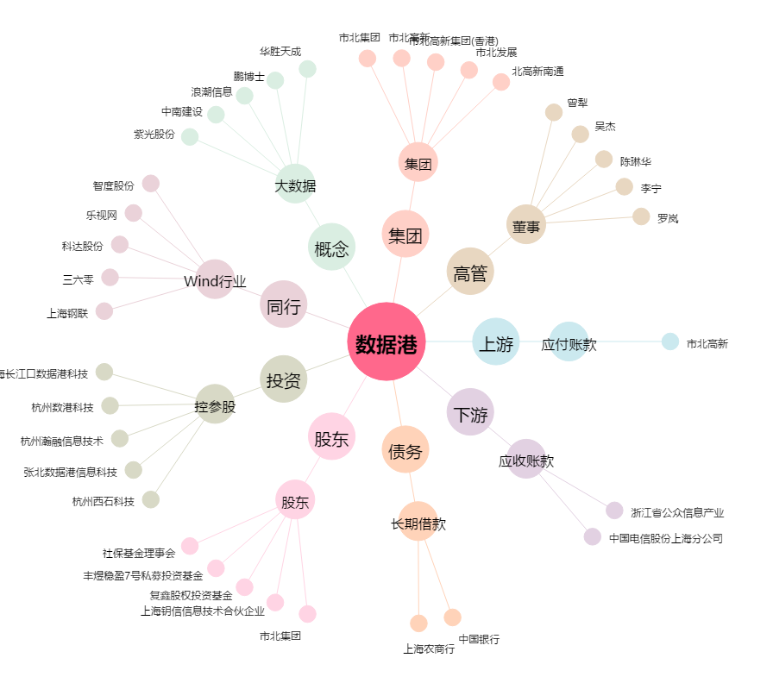
数据港[603881.SH] - 关系概览图

